テストケース表_入荷登録画面
画面/機能名 |  |  |  |  |  |  | 作成日 | 作成者 | 実施日 | 実施者
入荷登録画面 |  |  |  |  |  |  | 2024-02-05 | 小川

前提条件
無効化された選択肢を選択する場合、ブラウザの開発者ツールを使用し選択を行う

入力データ
商品情報
論理名 | 商品ID | カテゴリID | 商品名 | 価格 | サイズ
データ | 1 | 1 | 商品1 | 1000 | 1
 | 2 | 2 | 商品2 | 2000 | 3
 | 3 | 1 | 商品3 | 1500 | 2

入荷先情報
論理名 | 入荷先ID | 入荷先名 | 郵便番号 | 住所 | 連絡先
データ | 1 | 入荷先1 | 000-000 | 住所 | 000-1111-2222
 | 2 | 入荷先2 | 000-000 | 住所 | 000-1111-2222
 | 3 | 入荷先3 | 000-000 | 住所 | 000-1111-2222

論理名
データ

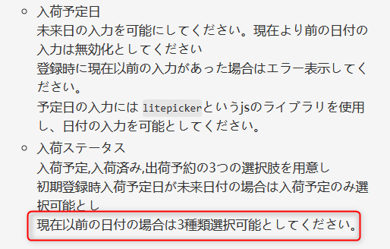

試験項目ID |  | 試験手順 |  |  |  | 期待結果 |  |  | 結果 | 備考
商品
1-1-1 |  | 商品の項目を選択する |  |  |  | 商品情報が選択肢に設定されていること |  |  | 〇
入荷先
1-2-1 |  | 入荷先の項目を選択する |  |  |  | 入荷先の選択肢が正しく表示されていること |  |  | 〇
数量
1-3-1 |  | 数量の項目に-1を入力し、登録ボタンを押下する |  |  |  | 登録時エラーが表示されること。 |  |  | 〇
1-3-2 |  | 数量の項目に0を入力し、登録ボタンを押下する |  |  |  | 登録時エラーが表示されること。 |  |  | 〇
1-3-3 |  | 数量の項目に1を入力し、登録ボタンを押下する |  |  |  | エラーが表示されない事。 |  |  | 〇
1-3-4 |  | 数量の項目にeを入力し、登録ボタンを押下する |  |  |  | 登録時エラーが表示されること。 |  |  | 〇
入荷予定日
1-4-1 |  | 入荷予定日の項目をフォーカスする |  |  |  | カレンダーが表示されること。 |  |  | 〇
1-4-2 |  | 入荷予定日で昨日を選択する |  |  |  | 無効化により選択できない事
1-4-3 |  | 入荷予定日で本日を選択する |  |  |  | 選択され、本日の日付が入力されること。 |  |  | 〇
矛盾しているように思います。どういうことでしょうか？またエラーメッセージは何ですか。
1-4-4 |  | 入荷予定日で無効化を解除し、機能を選択し 登録ボタンを押下する。 |  |  |  | 登録時エラーが表示されること。
入荷ステータス
1-5-1 |  | 入荷ステータスの項目を選択する。 |  |  |  | 選択肢が3つ表示されること。 |  |  | 〇
1-5-2 |  | 入荷予定日を本日に設定し、入荷ステータスを選択する |  |  |  | 3種類の選択肢が選択可能であること。 |  |  | 〇
1-5-3 |  | 入荷予定日を明日に設定し入荷ステータスを選択する。 |  |  |  | 入荷済み、出荷予約の選択肢が無効化されていること。 |  |  | 〇
Issueに指示がなかったためエラー機能を未実装→修正中
1-5-4 |  | 入荷予定日を明日に設定し、入荷ステータスを入荷済みを設定し 登録ボタンを押下する |  |  |  | 登録時エラーが表示されること。 |  |  | ×
登録ボタン
単体テストケースの網羅はまだ
1-6-1 |  | 全ての項目を入力し、登録ボタンを押下する。 |  |  |  | 入荷情報がDBに登録されること。 |  |  | △

エビデンス1-1-1
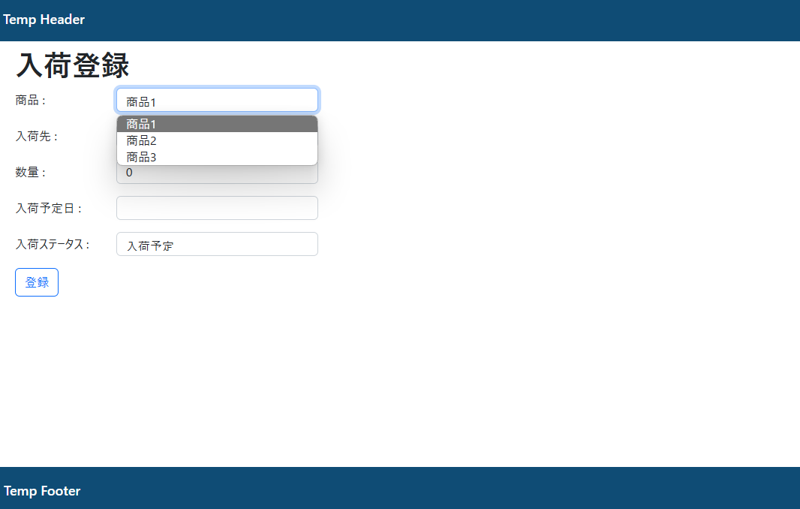
試験項目ID | 1-1-1

エビデンス1-2-1
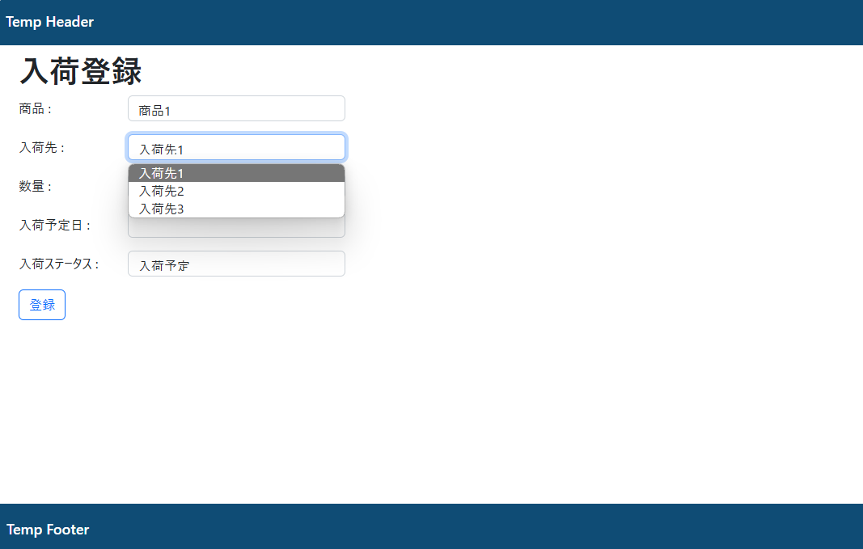
試験項目ID | 1-2-1

エビデンス1-3-1
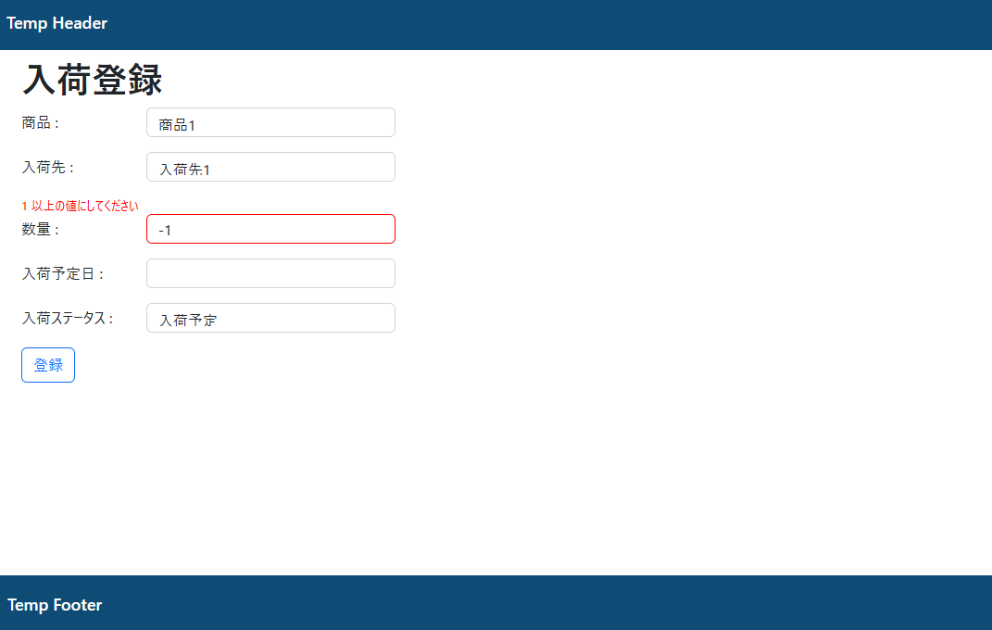
試験項目ID | 1-3-1

エビデンス1-3-2
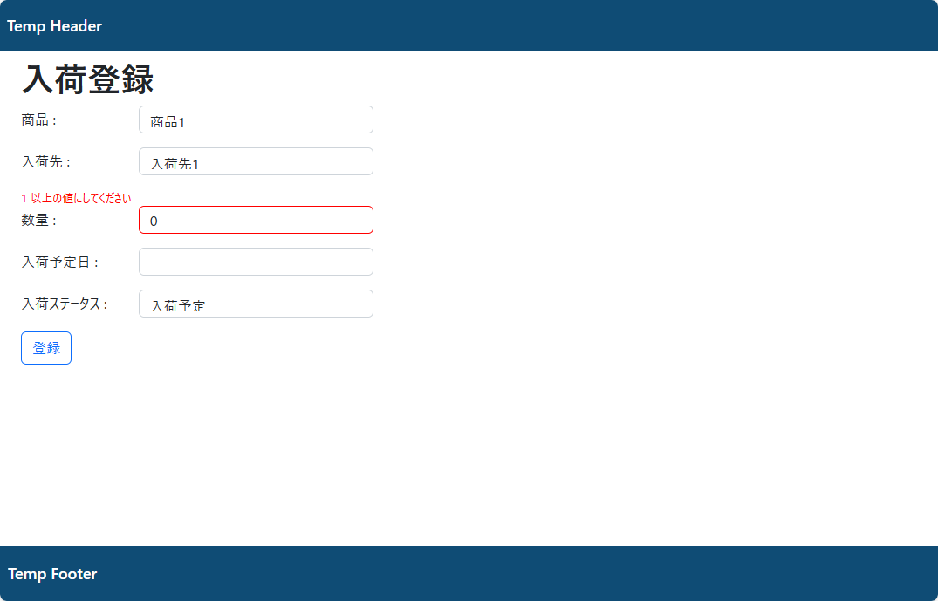
試験項目ID | 1-3-2

エビデンス1-3-3
試験項目ID | 1-3-3

入荷登録 |  | 入荷登録後、画面リロード
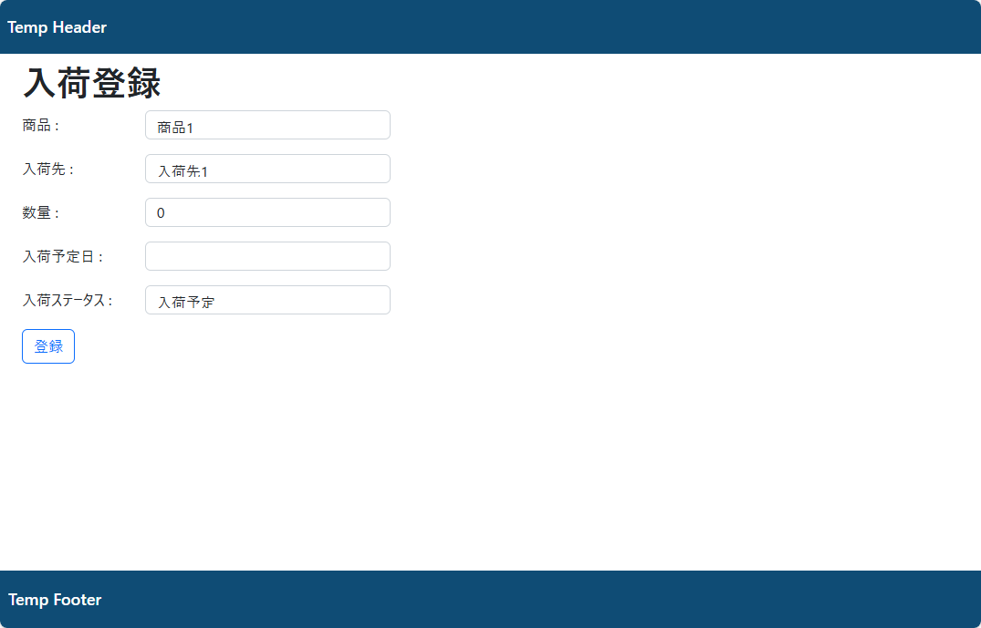
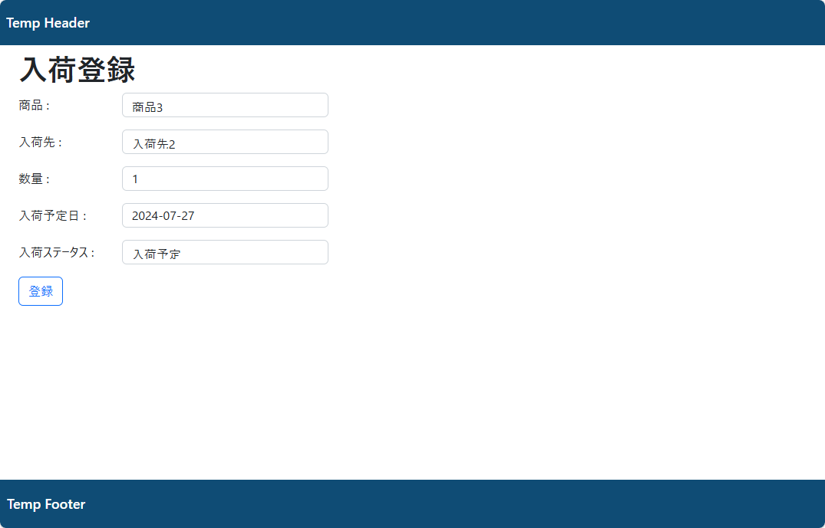

データ登録を確認

エビデンス1-3-4
試験項目ID | 1-3-4

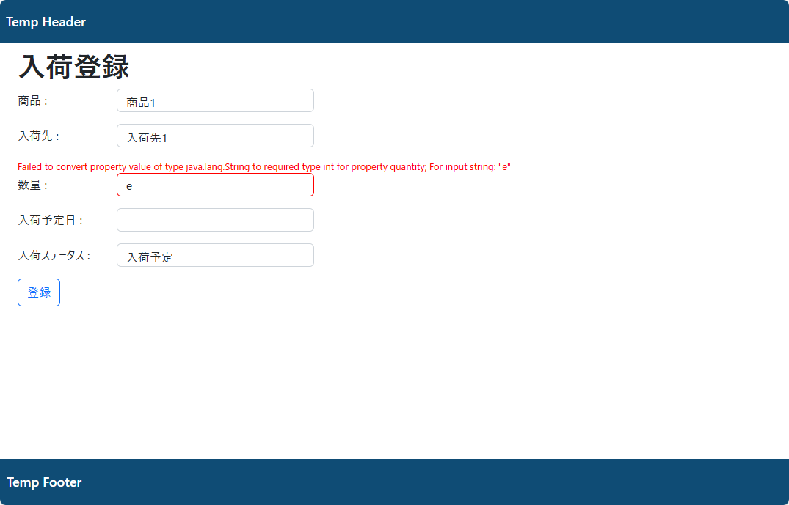

Spring2のIssueでは、数量についてはバリデーションの指示がなかった

エビデンス1-4-1
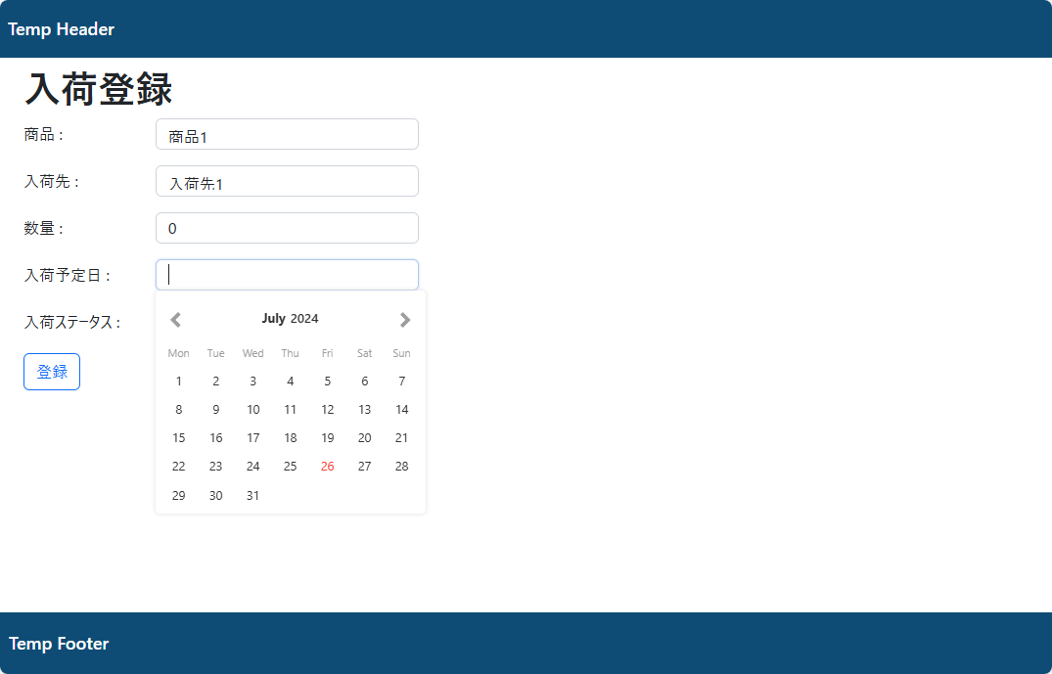
試験項目ID | 1-4-1

エビデンス1-4-３
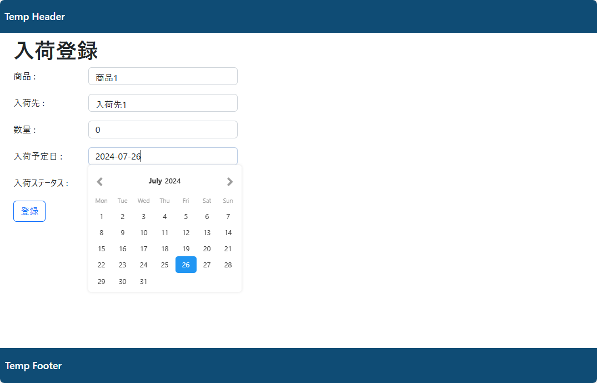
試験項目ID | 1-4-3

エビデンス1-5-1
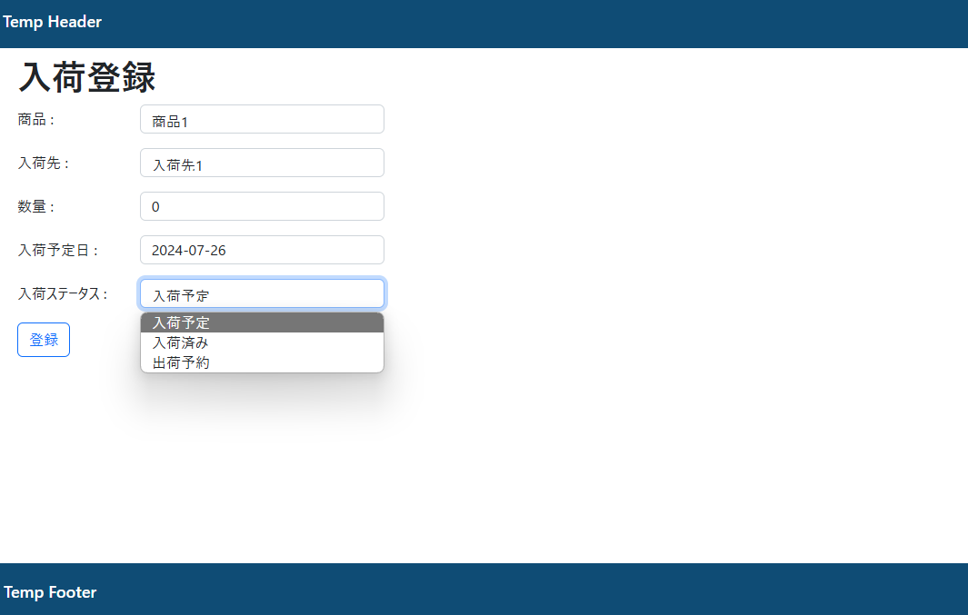
試験項目ID | 1-5-1

エビデンス1-5-3
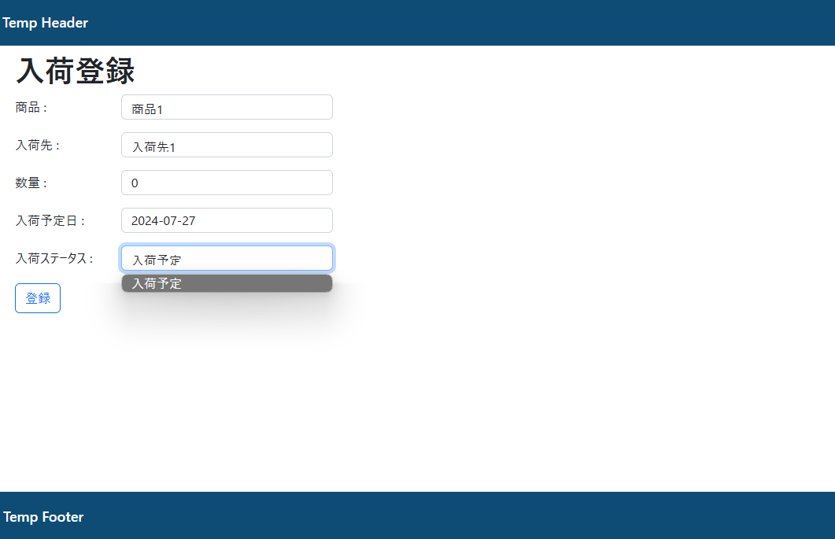
試験項目ID | 1-5-3

エビデンス1-5-4
試験項目ID | 1-5-4

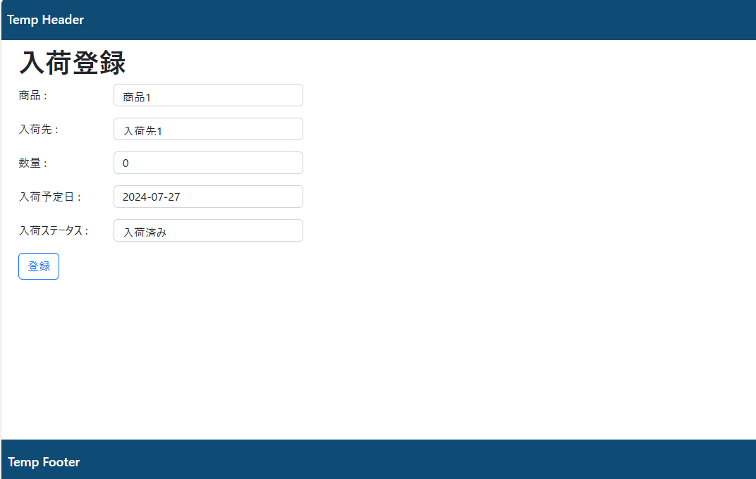

エラー表示未実装

